Inndata forbruk
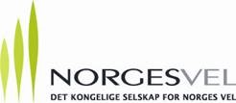

Gårdsnavn og årstall for målt energimengde: |  |  | …

Energikilde | Enhet | Januar | Februar | Mars | April | Mai | Juni | Juli | August | September | Oktober | November | Desember
Strøm | kWh
Olje | Liter
Diesel | Liter
Gass | Sm3
Parafin | Liter
Pellets | Løs m3
Ved, bjørk | Løs m3
Ved, gran | Løs m3
Skogsflis, rå | Løs m3
Skogsflis, tørr | Løs m3

 |  |  |  |  |  |  |  |  |  | *Fargede celler fylles inn med egen informasjon

Rapport ditt forbruk
 |  |  |  |  | Energiforbruk på
 |  |  | …

Energiforbruk fordelt over året (kWh/mnd.)

Energikilde (kWh) | Januar | Februar | Mars | April | Mai | Juni | Juli | August | September | Oktober | November | Desember
Strøm | - | - | - | - | - | - | - | - | - | - | - | -
Olje | - | - | - | - | - | - | - | - | - | - | - | -
Diesel | - | - | - | - | - | - | - | - | - | - | - | -
Gass | - | - | - | - | - | - | - | - | - | - | - | -
Parafin | - | - | - | - | - | - | - | - | - | - | - | -
Pellets | - | - | - | - | - | - | - | - | - | - | - | -
Ved | - | - | - | - | - | - | - | - | - | - | - | -
Flis | - | - | - | - | - | - | - | - | - | - | - | -
Totalt | - | - | - | - | - | - | - | - | - | - | - | - | -

Nye muligheter
Nye muligheter - fornybar energi i landbruket

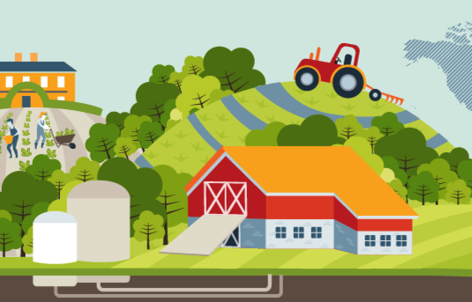
 |  | Bioenergi

 |  | Kalkulator for lønnsomhet biovarme fra flis ved, etc.

 |  | Norsk Bioenergiforening

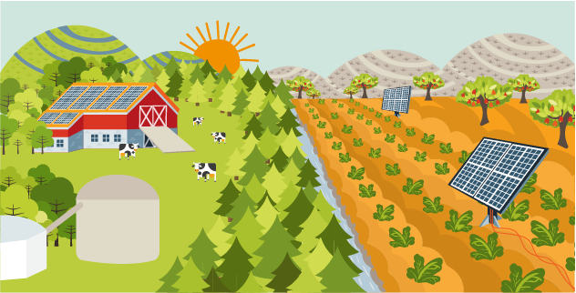

 |  |  |  | Solenergi

 |  |  |  | Se hva din gård potensielt kan produsere av strøm.

 |  |  |  | Kalkulator for produksjon av solvarme

 |  |  |  | Norsk Solenergiforening

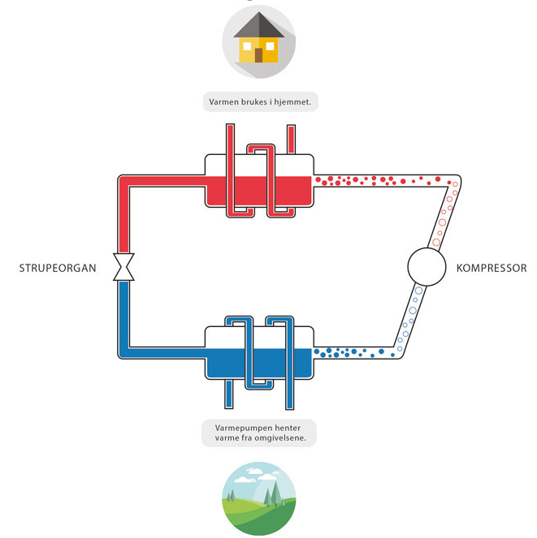

 |  | Varmepumpe

 |  | Informasjon om varmepumper

 |  | Norsk Varmepumpeforening

 |  | Varmepumpekalkulator

Illustrasjon fra NOVAP.

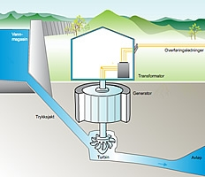
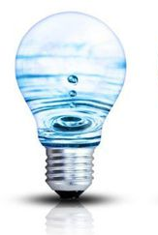

 |  |  |  | Småkraft

 |  |  |  | Se nedbørfelt der du bor

 |  |  |  | Kalkulator for beregning på eget vassdrag

 |  |  |  | Småkraftforeninga

 |  | Illustrasjon: Østfold Energi og ferieboliger.dk

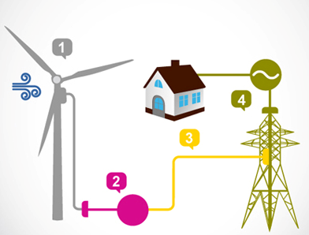
 |  | Vindkraft

 |  | Informasjon om vindkraft

 |  | Vindkart

 |  | Norsk Vindkraftforening

Illustrasjon: | devote.se

 |  |  | Finansiering - mulig støtte

 |  |  | Finansiering biogass - Innovasjon Norge

 |  |  | Finansiering biovarme fra flis, ved, etc. - Innovasjon Norge

 |  |  | Finansiering solenergi i kombinasjon med bioenergi - Innovasjon Norge

 |  |  | Elsertifikater

 |  |  | Enova

 |  |  | Agrol

 |  |  | Listen er ikke uttømmende

